FORMATO PREPROPUESTA PIA 2023
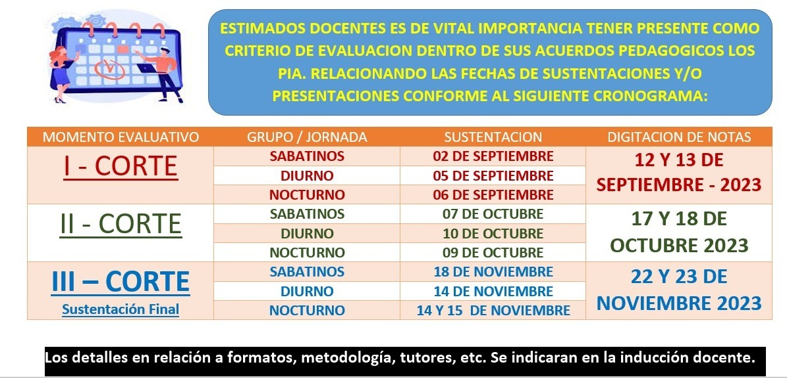
PROYECTOS INTEGRADORES DE AULA - PIA.
Uso y apropiacion del conocimiento.
Formato Prepropuesta - II 2023

 | PROGRAMA: Relacione según corresponda, seleccionando con X
 | IDS |  | x |  | Ingenieria en Desarrollo de Software
 | TASID |  |  |  | Tecnologia en Administración de Sistemas de información y Documentación.
 | CIB |  |  |  | Ciencia de la Informacion y Bibliotecologia

 | INTEGRANTES: |  |  |  | REFERENCIACIÓN:
 |  | NOMBRES | APELLIDOS |  | SEMESTRE | JORNADA
 | Estudiante 1: | Juan Diego | Aguirre Torres |  | 3 € | Diurna
 | Estudiante 2: | Daniel Stevan | Reatiga Echeverry |  | 3 | Diurna/Noctura

 | NOMBRE DEL PROYECTO INTEGRADOR: Tenga en cuenta: El nombre (titulo) debe ser concreto y capaz de recoger la idea principal del Proyecto Integrador de Aula, por ello, la extensión ideal de un título es de 15 palabras, aproximadamente.
 | SD Notebooks

 | PLANTEAMIENTO DEL PROBLEMA: Un planteamiento del problema es una descripción concisa de un problema que debe abordarse o una condición que debe mejorarse. ABORDA EL QUE ??
 | La investigación realizada en múltiples usuarios arroja el hecho de falta de organización diaria además de la postergación de actividades que llevan ciertas personas en cuanto a sus tareas pendientes y no no cuentan con una herramienta clave para administrar el tiempo; por lo cual, desarrollamos SD Notebooks.

 | OBJETIVO GENERAL: Es aquel que expresa de forma clara, concisa y realista el resultado que se desea alcanzar al final del proyecto. ABORDA LA FINALIDAD DEL PROYECTO INTEGRADOR DE AULA.
 | Desarrollar un organizador personal intuitivo que permita el agendamiento de tareas diarias para el usuario

 | OBJETIVOS ESPECIFICOS: Minimo 3 - Para redactar los objetivos específicos, es necesario iniciar con un verbo en infinitivo para cada objetivo. El mismo debe explicar de manera concreta la acción que ejercerá el logro a cumplir, el cual debe tener como referencia el cumplimiento del objetivo general. ABORDA EL COMO.
 | 1. Plantear que cada nota puede ser creada, editada o eliminada de manera independiente. 2. Vincular las características de cada nota con una fecha en calendario incluyendo un recordatorio individual para la tarea. 3. Establecer un login de usuarios almacenado en una base de datos, que además de ingresar con el correo permita autentificación con Google y además redes sociales.

 | JUSTIFICACION: Expone las razones que motivan la realización de dicho Proyecto Integrador. Se explica la importancia y los motivos que llevaron al grupo conformado a realizar el trabajo en cuestión.. ABORDA EL POR QUE??
 | Este sistema aborda la necesidad de organizar y/o administrar las tareas del usuario teniendo en cuenta que ahora nos encontramos en un mundo digitalizado; su desarrollo justifica la capacidad que tiene para mejorar la eficiencia y gestión del tiempo propio.

 | MOTIVACION INTRINSECA: Que factores internos y/o externos me motivan al desarrollo de este proyecto.
 | La motivación intrinseca de este proyecto surge desde la experiencia personal, ya que comprende la posibilidad de evitar la postergación de tareas que son valiosas en nuestro dia a dia; de esta manera logramos reducir el tiempo de procastinación para enfocarnos en nuestros proyectos y metas.

 | RELACIONE LAS ASIGNATURAS QUE SE INVOLUCRAN EN SU PROYECTO Y COMO ESTAS APORTAN DENTRO DEL DESARROLLO DEL MISMO:
 | ASIGNATURA |  | APORTES DE LA ASIGNATURA EN SU PROYECTO |  |  |  | DOCENTE ORIENTADOR
 | Desarrollo Front-end |  | Maquetación básica de la página web |  |  |  | Sigifredo Vallejo / Dacarth Sarmiento
 | Bases de Datos Relacionales |  | Uso de conceptos como primary keys y funciones para la utilidad en el gestor de bases de datos. |  |  |  | Jimmy Aldana
 | Soporte de Hardware y Software |  | El uso de los requerimientos básicos de software además del soporte y mantenimiento en de la web |  |  |  | Maria del Pilar Bonilla / Oscar Rodriguez
 | Metodología de Software |  | Elección y uso de una metodología ágil para ser trabajada en el proceso. |  |  |  | Maria del Pilar Bonilla / Osman Ferrer
 | Ingles III |  | Uso en la sintaxis de los lenguajes de programación |  |  |  | Sandra Ortiz

 | OBSERVACIONES A CARGO DEL JURADO EVALUADOR (Espacio reservado para la revisión y retroalimentación docente)

 | APROBADO: |  |  | SI |  |  | NO
 | NOTA:
 | TUTOR DE ACOMPAÑAMIENTO Vease archivo ref:

 | Nota: El presente formato de propuesta, enfatiza al estudiante mediante una idea para posterior implementación del proyecto de investigación de aula a desarrollar durante el semestre lectivo, por tanto, es de suma importancia su correcto diligenciamiento, sea claro y precisos al abordar cada tópico. Fecha de entrega a mas tardar el 01 de Septiembre 2023 - 6:00 PM a traves del formulario de referencia: https://forms.office.com/r/rc5HLT4r2b . Que permita su oportuna gestion y reparto a los tutores y jurado de calificacion asignado.

 | SUSTENTACIONES:

